Monat
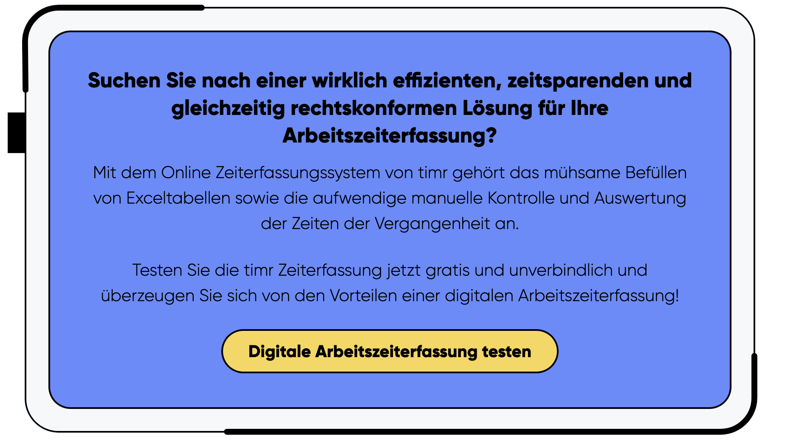
Arbeitsaufzeichnung

Mitarbeiter: | Max Mustermann |  |  |  | Monat: | August |  | Jahr: | 2026

Tägliche Sollarbeitszeit: |  |  | Mo | Di | Mi | Do | Fr | Sa | So
 |  |  | 8 | 8 | 8 | 8 | 6.5 |  |  |  | Arbeitszeiterfassung auf Knopfdruck gibt es auf www.timr.com

Datum Tag | Beginn | Ende | Pause 1 Beginn | Pause 1 Ende | Pause 2 Beginn | Pause 2 Ende | Pause Gesamt | Σ Arbeitszeit (Stunden) | Σ Arbeitszeit (Dezimal) | Arbeitszeitart/ Abwesenheit | Notiz
2026-08-01 | 8:00:00 | 16:00:00 | 10:00:00 | 10:15:00 | 13:00:00 | 13:30:00 | 0:45:00 | 7:15:00 | 7.25 | Home Office
2026-08-02 | 8:00:00 | 17:00:00 |  |  | 12:00:00 | 13:00:00 | 1:00:00 | 8:00:00 | 8.00 | Außendienst
2026-08-03 | 8:00:00 | 17:00:00 | 10:00:00 | 10:10:00 | 12:30:00 | 13:00:00 | 0:40:00 | 8:20:00 | 8.33 | Büro
2026-08-04
2026-08-05 |  |  |  |  |  |  |  | 8:00:00 | 8.00 | Krank
2026-08-06
2026-08-07
2026-08-08
2026-08-09 | 8:00:00 | 17:00:00 | 12:00:00 | 13:00:00 |  |  | 1:00:00 | 8:00:00 | 8.00 | Büro
2026-08-10 |  |  |  |  |  |  |  | 8:00:00 | 8.00 | Sonstige Abwesenheit
2026-08-11
2026-08-12
2026-08-13
2026-08-14
2026-08-15
2026-08-16
2026-08-17
2026-08-18
2026-08-19 | 8:00:00 | 17:00:00 | 12:00:00 | 13:00:00 |  |  | 1:00:00 | 8:00:00 | 8.00 | Büro
2026-08-20
2026-08-21
2026-08-22
2026-08-23 | 8:00:00 | 17:00:00 | 12:00:00 | 13:00:00 |  |  | 1:00:00 | 8:00:00 | 8.00 | Büro
2026-08-24
2026-08-25
2026-08-26
2026-08-27
2026-08-28
2026-08-29 |  |  |  |  |  |  |  | 0:00:00 | - | Urlaub
2026-08-30 |  |  |  |  |  |  |  | 0:00:00 | - | Urlaub

Stundenübersicht

Aktuelles Monat: |  |  |  | Stundenkonto:
Sollstunden |  | #NAME? |  | Saldo Vormonat |  |  | 10.00
Arbeitszeit |  | 63.58 |  | Saldo aktuelles Monat |  |  | #NAME?
Urlaub |  | 0.00 |  | Auszahlung aktuelles Monat |  |  | -2.00
Sonstige bez. Abw. |  | 16.00 |  | Saldo Stundenkonto |  |  | #NAME?
Ist-Stunden (AZ + bez. Abw.) |  | 79.58
Saldo aktuelles Monat |  | #NAME?

Datum, Unterschrift Dienstnehmer |  |  |  |  |  |  |  |  |  |  | Datum, Unterschrift Dienstgeber

